상품제안서
바쏘 타임 핸들텀블러 500ml | 상품코드: S43207

 |  |  |  |  |  |  | 02-713-8555 | www.synergygift.co.kr
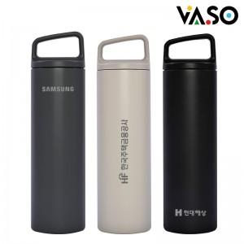

【상세/제작정보】

【인쇄/포장옵션】 | 실크, 레이저, DTF필름 / 포장지포장

【공급단가】 | 수량 | 50~ | 100~ | 300~ | 1,000~ | 3,000~
*VAT별도 | 베이지 | 7,350원 | 7,100원 | 6,750원 | 6,450원 | 6,340원
 | 블랙 | 7,350원 | 7,100원 | 6,750원 | 6,450원 | 6,340원
 | 그레이 | 7,350원 | 7,100원 | 6,750원 | 6,450원 | 6,340원

【상품 URL】 | https://www.synergygift.co.kr:443/src/goods_detail.php?gdno=43207

